工作表1
欢迎大家加入2023考研调剂VIP群，群内调剂信息每天实时更新
!!!网址和表格内容复制不了的回上一级查看复制教程
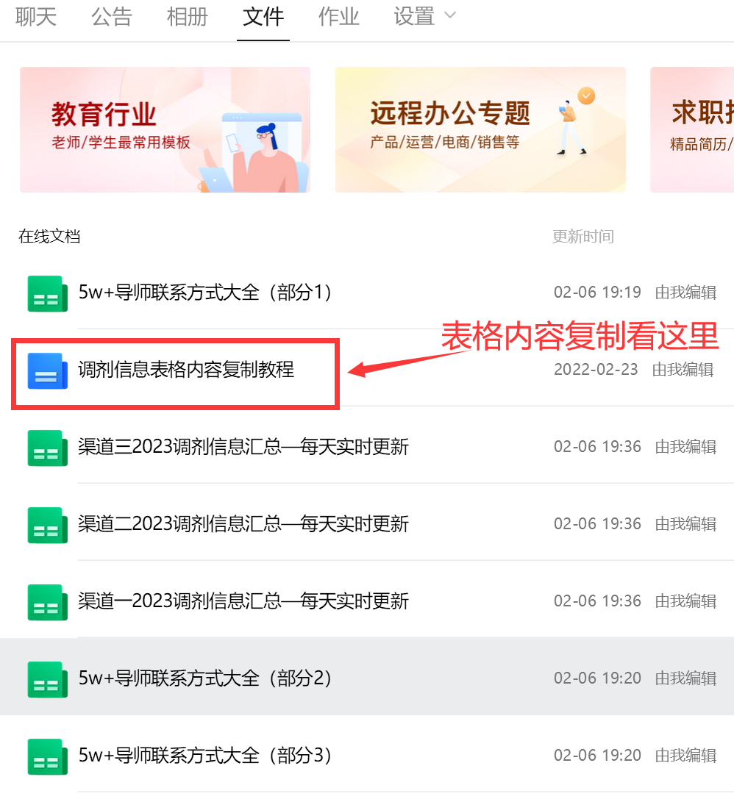
标题 | 学校 | 专业 | 调剂人数 | 发布时间 | 链接
调剂 | 大连大学 | 理学 -> 生物学 -> 生理学 | 0 | 2023-03-12 08:35:00 | http://muchong.com/t-15608455-1
北京服装学院 材料类 接收调剂 | 北京服装学院 | 工学 -> 材料科学与工程 -> 材料物理与化学 | 5 | 2023-03-12 08:33:00 | http://muchong.com/t-15608450-1
东北石油大学 暖通能动方向： | 东北石油大学 | 工学 -> 土木工程 -> 供热、供燃气、通风及空调工程 | 30 | 2023-03-12 08:28:00 | http://muchong.com/t-15608445-1
大连工大接收调剂研究生 | 大连工大 | 工学 -> 材料科学与工程 -> 材料学 | 2 | 2023-03-12 08:26:00 | http://muchong.com/t-15608441-1
武汉科技大学物理学-半导体材料方向接收调剂研究生 | 武汉科大 | 理学 -> 物理学 -> 凝聚态物理 | 2 | 2023-03-12 08:22:00 | http://muchong.com/t-15608431-1
江西理工大学材料类接收调剂研究生 | 江西理工 | 工学 -> 材料科学与工程 -> 材料物理与化学 | 18 | 2023-03-12 08:16:00 | http://muchong.com/t-15608420-1
中山大学何祎课题组招收调剂博士生 （神经影像/动物手术/生医工/人工智能/电子） | 中山大学 | 医学 -> 基础医学 | 1 | 2023-03-12 07:54:00 | http://muchong.com/t-15608373-1
重庆交大接收调剂研究生 | 重庆交大 | 理学 -> 物理学 -> 无线电物理 | 5 | 2023-03-12 07:53:00 | http://muchong.com/t-15608370-1
北京服装学院材料设计与工程学院2023年招调剂研究生20名（含（退役士兵计划1名） | 北京服装学院 | 工学 -> 材料科学与工程 -> 材料学 | 10 | 2023-03-12 07:51:00 | http://muchong.com/t-15608366-1
昆明学院材料与化工专业硕士点接受大量调剂生 | 昆明大学 | 工学 -> 材料科学与工程 -> 材料物理与化学 | 50 | 2023-03-12 07:48:00 | http://muchong.com/t-15608357-1
广西大学（双一流，211）化学学硕、化工学硕、材料与化工招调剂，过国家B区线有机会 | 广西大学 | 理学 -> 化学 | 200 | 2023-03-12 07:39:00 | http://muchong.com/t-15608338-1
西安工大接收调剂研究生 | 西安工大 | 工学 -> 材料科学与工程 -> 材料物理与化学 | 15 | 2023-03-12 07:33:00 | http://muchong.com/t-15608324-1
佳木斯大学接收调剂研究生 | 佳木斯大学 | 工学 -> 计算机科学与技术 -> 计算机应用技术 | 0 | 2023-03-12 07:23:00 | http://muchong.com/t-15608306-1
成都大学接收调剂研究生 | 成都大学 | 工学 -> 工程[专] -> 材料工程 | 2 | 2023-03-12 06:45:00 | http://muchong.com/t-15608278-1
重庆交大接收工商管理学硕调剂研究生 | 重庆交大 | 管理学 -> 工商管理 -> 会计学 | 2 | 2023-03-12 06:31:00 | http://muchong.com/t-15608273-1
招收08工学类资源与环境、环境科学与工程、材料与化工等相关专业调剂生。 | 台州学院 | 工学 -> 环境科学与工程 -> 环境工程 | 2 | 2023-03-12 06:08:00 | http://muchong.com/t-15608264-1
青岛科技大学材料学院 招收材料科学与工程（学硕） | 青岛科大 | 工学 -> 材料科学与工程 | 7 | 2023-03-12 06:07:00 | http://muchong.com/t-15608263-1
武汉工大接收调剂研究生 | 武汉工大 | 工学 -> 矿业工程 -> 矿物加工工程 | 5 | 2023-03-12 04:27:00 | http://muchong.com/t-15608229-1
湖南农大接收调剂研究生 | 湖南农大 | 农学 -> 水产 -> 水产养殖 | 2 | 2023-03-12 00:53:00 | http://muchong.com/t-15608109-1
山东师范大学专硕计算机技术、软件工程预调剂公告 | 山东师大 | 工学 -> 工程[专] -> 计算机技术 | 10 | 2023-03-12 00:43:00 | http://muchong.com/t-15608093-1
山东科大能源与动力工程接收调剂研究生 | 山东科大 | 工学 -> 动力工程及工程热物理 -> 工程热物理 | 3 | 2023-03-12 00:38:00 | http://muchong.com/t-15608081-1
江苏师范大学接收调剂研究生 | 江苏师范大学 | 理学 -> 环境科学与工程 -> 环境科学 | 4 | 2023-03-12 00:37:00 | http://muchong.com/t-15608080-1
江苏师范大学接收调剂研究生 | 江苏师范大学 | 理学 -> 材料科学与工程 -> 材料学 | 4 | 2023-03-12 00:35:00 | http://muchong.com/t-15608079-1
江苏师范大学接收调剂研究生 | 江苏师范大学 | 理学 -> 化学 -> 物理化学 | 4 | 2023-03-12 00:33:00 | http://muchong.com/t-15608071-1
2023年昆明理工大学生物信息学方向代绍兴课题组，接受2名调剂生 | 昆明理工 | 理学 -> 生物学 -> 遗传学 | 2 | 2023-03-12 00:23:00 | http://muchong.com/t-15608049-1
中原工学院接收调剂研究生 | 中原工学院 | 工学 -> 材料科学与工程 -> 材料物理与化学 | 2 | 2023-03-12 00:12:00 | http://muchong.com/t-15608026-1
中国民航大学接收调剂研究生 | 中国民航大学 | 工学 -> 材料科学与工程 -> 材料物理与化学 | 2 | 2023-03-12 00:05:00 | http://muchong.com/t-15608009-1
桂林电子科技大学接收调剂研究生 | 桂林电子科技大学 | 工学 -> 材料科学与工程 -> 材料物理与化学 | 100 | 2023-03-12 00:03:00 | http://muchong.com/t-15608003-1

哈尔滨理工大学机械制造系招硕士研究生 | 哈尔滨理工大学 | 工学 -> 机械工程 -> 机械制造及其自动化 | 3 | 2023-03-11 23:54:00 | http://muchong.com/t-15607977-1
上海应用技术学院接收调剂研究生 | 上海应用技术学院 | 工学 -> 化学工程与技术 -> 化学工程 | 5 | 2023-03-11 23:49:00 | http://muchong.com/t-15607970-1
2023年江西科技师范大学徐景坤教授课题组招收分析化学学硕调剂生 | 江西科技师范大学 | 理学 -> 化学 -> 分析化学 | 2 | 2023-03-11 23:34:00 | http://muchong.com/t-15607940-1
福建农林大学接收调剂研究生 | 福建农林大学 | 工学 -> 环境科学与工程 -> 环境科学 | 4 | 2023-03-11 23:18:00 | http://muchong.com/t-15607904-1
华南师范大学接收调剂研究生 | 华南师范大学 | 理学 -> 化学 -> 分析化学 | 3 | 2023-03-11 23:12:00 | http://muchong.com/t-15607889-1
北京石油化工学院靳海波课题组招收工学硕士调剂生 | 北京石油化工学院 | 工学 | 4 | 2023-03-11 23:11:00 | http://muchong.com/t-15607884-1
五邑大学 先进功能材料团队 招收调剂考生，初试考数学，化工、环境、材料相关专业 | 五邑大学 | 工学 -> 材料科学与工程 -> 材料物理与化学 | 10 | 2023-03-11 23:10:00 | http://muchong.com/t-15607883-1
福建农林大学接收调剂研究生 | 福建农林大学 | 农学 | 0 | 2023-03-11 23:08:00 | http://muchong.com/t-15607877-1
武汉纺织大学新能源材料与器件实验室接收调剂（学硕、专硕名额均有） | 武汉纺织大学 | 工学 -> 材料科学与工程 | 3 | 2023-03-11 23:07:00 | http://muchong.com/t-15607874-1
沈阳化工大学--中国计量科学研究院联合培养 接受调剂研究生 | 沈阳化工 | 工学 -> 仪器科学与技术 | 1 | 2023-03-11 23:06:00 | http://muchong.com/t-15607873-1
北京石油化工学院靳海波课题组招收工学硕士调剂生 | 北京石油化工学院 | 工学 -> 材料科学与工程 | 4 | 2023-03-11 23:05:00 | http://muchong.com/t-15607872-1
2023年材料/化学/环境相关专业研究生招生-陈亦皇 教授 温州大学 化学与材料工程学院 | 温州大学 | 理学 -> 化学 | 8 | 2023-03-11 22:57:00 | http://muchong.com/t-15607851-1
成都大学接收调剂研究生（工学均可调剂）08 | 成都大学 | 工学 -> 计算机科学与技术 -> 计算机系统结构 | 10 | 2023-03-11 22:54:00 | http://muchong.com/t-15607841-1
福建农林大学接收调剂研究生 | 福建农林大学 | 工学 -> 环境科学与工程 -> 环境科学 | 2 | 2023-03-11 22:53:00 | http://muchong.com/t-15607839-1
重庆科技学院资源与环境专硕（资源循环工程）、化学（材料化学）学硕招生调剂研究生。 | 重庆科技学院 | 工学 -> 材料科学与工程 -> 材料学 | 3 | 2023-03-11 22:47:00 | http://muchong.com/t-15607820-1
2023年广东省五邑大学黄玉冰课题组欢迎化学、化工、制药、食品等专业研究生调剂 | 五邑大学 | 工学 -> 化学工程与技术 -> 化学工程 | 2 | 2023-03-11 22:43:00 | http://muchong.com/t-15607808-1
河北工程大学接收化学化工、材料类专业调剂 |  |  | 5 | 2023-03-11 22:33:00 | http://muchong.com/t-15607778-1
西京学院接收调剂研究生 | 西京学院 | 工学 -> 水利工程 -> 水工结构工程 | 40 | 2023-03-11 22:25:00 | http://muchong.com/t-15607756-1
中国农业科学院接收调剂研究生 | 中国农业科学院 | 理学 -> 生态学 | 1 | 2023-03-11 22:24:00 | http://muchong.com/t-15607753-1
重庆交大接收调剂研究生 | 重庆交大 | 管理学 -> 工商管理 -> 企业管理 | 3 | 2023-03-11 22:09:00 | http://muchong.com/t-15607714-1
接受研究生调剂(北京服装学院材料学院)——要求总分及各科过国家线，学硕专硕皆可 | 北京服装学院 | 工学 -> 材料科学与工程 -> 材料学 | 2 | 2023-03-11 22:04:00 | http://muchong.com/t-15607706-1
2023有机化学调剂招生 |  | 理学 | 0 | 2023-03-11 22:03:00 | http://muchong.com/t-15607704-1
西京学院接收调剂研究生 | 西京学院 | 工学 -> 电气工程 -> 电机与电器 | 80 | 2023-03-11 22:03:00 | http://muchong.com/t-15607701-1
需要材料，化学，生物背景，需考数学（请发邮件联系，站内不回复，谢谢！！！） | 上海工程 | 工学 -> 材料科学与工程 -> 材料物理与化学 | 15 | 2023-03-11 21:58:00 | http://muchong.com/t-15607687-1
青岛科大接收调剂研究生 | 青岛科大 | 工学 -> 机械工程 -> 机械制造及其自动化 | 3 | 2023-03-11 21:52:00 | http://muchong.com/t-15607673-1
青岛大学微纳光子学课题组招收物理、光学相关专业硕士生，欢迎调剂 | 青岛大学 | 理学 -> 物理学 -> 光学 | 2 | 2023-03-11 21:48:00 | http://muchong.com/t-15607665-1
2023上海工程技术大学化学化工学院 吾麦尔老师招收与上海交通大学联合培养研究生2名 |  | 工学 -> 化学工程与技术 -> 化学工程 | 2 | 2023-03-11 21:43:00 | http://muchong.com/t-15607650-1
兰州交通大学接受学硕调剂 | 兰州交大 | 工学 -> 计算机科学与技术 -> 计算机应用技术 | 5 | 2023-03-11 21:43:00 | http://muchong.com/t-15607648-1
北京石油化工学院电气工程系接收研究生调剂 | 北京石油化工学院 | 工学 -> 电气工程 -> 电力系统及其自动化 | 1 | 2023-03-11 21:40:00 | http://muchong.com/t-15607637-1
重庆市属高校拟招收机械、力学、材料、化学等相关专业研究生，也考虑优秀跨专业学生 | 重庆科技学院 | 工学 -> 机械工程 | 3 | 2023-03-11 21:36:00 | http://muchong.com/t-15607627-1
河南师大接收调剂研究生 | 河南师大 | 农学 -> 水产 -> 水产养殖 | 1 | 2023-03-11 21:32:00 | http://muchong.com/t-15607623-1
东北石油大学 暖通能动团队研究方向 | 东北石油大学 | 工学 -> 土木工程 -> 供热、供燃气、通风及空调工程 | 30 | 2023-03-11 21:27:00 | http://muchong.com/t-15607611-1
《辽宁省化工清洁生产重点实验室》招收调剂硕士研究生 | 渤海大学 | 工学 -> 化学工程与技术 -> 化学工艺 | 0 | 2023-03-11 21:18:00 | http://muchong.com/t-15607589-1
贾碧教授团队接收材料、化工、环境、装备、智能、大数据、自动化、计算机研究生调剂 | 重庆科技学院 | 工学 | 15 | 2023-03-11 21:13:00 | http://muchong.com/t-15607572-1
哈尔滨理工大学 材化学院 团簇复合材料团队接收2023年硕士研究生调剂招生 | 哈尔滨理工大学 | 工学 -> 材料科学与工程 -> 材料物理与化学 | 5 | 2023-03-11 21:12:00 | http://muchong.com/t-15607569-1
南京信息工程大学接收调剂研究生 | 南京信息工程大学 | 工学 -> 机械工程 -> 机械电子工程 | 6 | 2023-03-11 21:11:00 | http://muchong.com/t-15607564-1
欢迎化工类、材料类、环境类等相关专业学硕调剂生 | 盐城工学院 | 工学 | 20 | 2023-03-11 21:08:00 | http://muchong.com/t-15607553-1
重庆科技学院接收调剂研究生 | 重庆科技学院 | 工学 -> 治金工程 -> 治金物理化学 | 3 | 2023-03-11 21:05:00 | http://muchong.com/t-15607542-1
省部级团队食品科学与工程学术型硕士调剂招生6人 |  | 工学 -> 食品科学与工程 -> 食品科学 | 6 | 2023-03-11 21:04:00 | http://muchong.com/t-15607538-1
济南大学化学化工学院前沿交叉科学研究院徐彩霞课题组招收化学方向硕士研究生2名 |  | 理学 -> 化学 | 2 | 2023-03-11 21:00:00 | http://muchong.com/t-15607531-1
齐鲁工业大学生物基材料与绿色造纸国家重点实验室硕士招生 |  | 工学 -> 轻工技术与工程 -> 制浆造纸工程 | 3 | 2023-03-11 20:50:00 | http://muchong.com/t-15607489-1
长春工业大学接收调剂研究生 | 长春工业大学 | 理学 -> 化学 -> 高分子化学与物理 | 0 | 2023-03-11 20:49:00 | http://muchong.com/t-15607481-1
2023年中国林科院+林业装备与信息化+学术型硕士研究生+调剂信息+要求报考08工学 |  |  | 1 | 2023-03-11 20:45:00 | http://muchong.com/t-15607465-1
河南理工大学材料学院建筑材料方向招收调剂生 | 河南理工 | 工学 -> 材料科学与工程 | 0 | 2023-03-11 20:44:00 | http://muchong.com/t-15607461-1
大连海事大学轮机工程学院杨国刚教授课题组招收2023优秀硕士 | 大连海事 | 工学 | 10 | 2023-03-11 20:41:00 | http://muchong.com/t-15607454-1
招23调剂，A区 | 东北石油大学 | 工学 -> 石油与天然气工程 | 3 | 2023-03-11 20:40:00 | http://muchong.com/t-15607450-1
2023年重庆工商大学电子商务与供应链管理团队招生硕士研究生 | 重庆工商 | 管理学 -> 工商管理 -> 企业管理 | 4 | 2023-03-11 20:40:00 | http://muchong.com/t-15607448-1
山东科大接收调剂研究生 | 山东科大 | 工学 -> 化学工程与技术 -> 化学工程 | 3 | 2023-03-11 20:38:00 | http://muchong.com/t-15607437-1
齐鲁工业大学泰山产业领军人才李呈顺教授招收材料类调剂生1名 | 山东轻工 | 工学 -> 材料科学与工程 | 1 | 2023-03-11 20:38:00 | http://muchong.com/t-15607436-1
2023计算机学硕调剂 研究方向媒体分析与数据挖掘（学硕考研分大于330） | 华侨大学 | 工学 -> 计算机科学与技术 -> 计算机应用技术 | 6 | 2023-03-11 20:36:00 | http://muchong.com/t-15607431-1
北京服装学院接收调剂研究生 | 北京服装学院 | 工学 -> 材料科学与工程 -> 材料学 | 2 | 2023-03-11 20:29:00 | http://muchong.com/t-15607412-1
大连工业大学与化物所联合培养 | 大连工大 | 工学 -> 材料科学与工程 | 3 | 2023-03-11 20:28:00 | http://muchong.com/t-15607405-1
2022年考研仲恺农业工程学院杨智诚团队接收调剂研究生的通知 | 仲恺农业工程学院 | 工学 -> 土木工程 | 2 | 2023-03-11 20:26:00 | http://muchong.com/t-15607400-1
江西科技师范大学 徐景坤教授课题组招收高分子化学全日制学硕调剂考生 | 江西科技师范大学 | 理学 -> 化学 -> 高分子化学与物理 | 4 | 2023-03-11 20:26:00 | http://muchong.com/t-15607397-1
东北石油大学 水污染控制工程团队 招收硕士 | 东北石油大学 | 工学 -> 土木工程 -> 市政工程 | 20 | 2023-03-11 20:25:00 | http://muchong.com/t-15607394-1
上海工程接收调剂研究生 | 上海工程 | 工学 -> 材料科学与工程 -> 材料加工工程 | 2 | 2023-03-11 20:24:00 | http://muchong.com/t-15607391-1
上海工程接收调剂研究生 | 上海工程 | 工学 -> 材料科学与工程 -> 材料加工工程 | 7 | 2023-03-11 20:19:00 | http://muchong.com/t-15607370-1
广州大学化学化工学院软物质高分子材料团队 热烈欢迎 化工与材料硕士研究生 调剂申请 | 广州大学 | 工学 -> 化学工程与技术 -> 化学工程 | 3 | 2023-03-11 20:06:00 | http://muchong.com/t-15607338-1
辽宁石油化工大学 功能性电催化材料研究团队接受化工类、化学类研究生调剂。 | 辽宁石化 | 工学 -> 化学工程与技术 | 3 | 2023-03-11 20:04:00 | http://muchong.com/t-15607334-1
佛山科技学院接收调剂研究生 | 佛山科技学院 | 工学 -> 材料科学与工程 -> 材料物理与化学 | 2 | 2023-03-11 20:02:00 | http://muchong.com/t-15607324-1
青岛科技大学材料学院材料科学与工程专业（学硕）电工材料方向 | 青岛科大 | 工学 -> 材料科学与工程 | 8 | 2023-03-11 20:01:00 | http://muchong.com/t-15607320-1
...

